Бланк заказа
 | БЛАНК ЗАКАЗА КОЛЛЕКЦИИ ЗИМА 2027 |  |  |  |  |  |  |  |  | 8-800-505-85-29

Пожалуйста, заполните ваши контактные данные, количество необходимых моделей. |  |  |  |  |  |  |  |  |  |  |  |  |  | Кол-во | Сумма заказа
 |  |  |  |  |  |  |  |  |  |  |  |  |  | 1 | 7,790.00 ₽

Контактное лицо | Телефон |  | Почта

ОСЕНЬ 2026
 |  | УДЛИНЁННЫЙ ТЕРМО-ПЛАЩ ДЛЯ ДЕВОЧКИ(ОСЕНЬ) Ткань верха: SoftShell |  |  |  |  |  | Плащ выполнен из софтшела с влагозащитой. Облегающий капюшон, плотный эластичный материал, тактильная внутренняя сторона и лёгкий вес. Материал держит форму и работает как барьер от ветра и дождя. Возможно использование в качестве верхнего слоя с курткой-лайнером. Модель лёгкая, удобная для повседневного движения.
САФИНА

ПАРКА
Арт. AW202701
+5 …….+15 ºС.

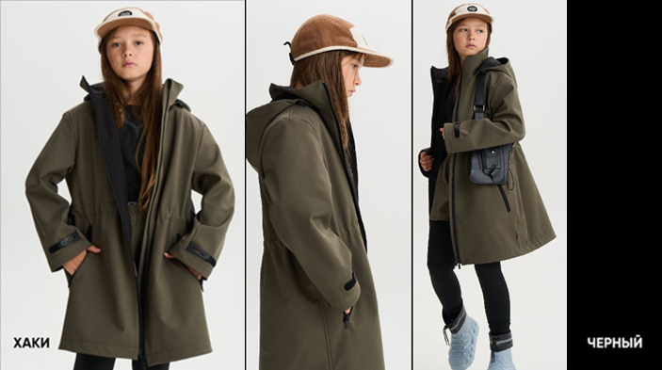 |  |  |  |  |  | ростовка
 |  | Цвет |  |  |  | 134 | 140 | 146 | 152 | 158 | 164 | 170 | 176 | итого | сумма
 |  | Чёрный |  |  |  |  |  |  |  |  |  |  |  | 0 | 0

 |  | Хаки |  |  |  |  |  |  |  |  |  |  |  | 0 | 0

 |  | Цена ОПТ |  |  |  | 5490 |  | 5990 |  |  |  | 6290

 |  | Цена РРЦ |  |  |  | 11990 |  | 11990 |  |  |  | 12990

 |  | ПАЛЬТО ДРАПОВОЕ ДЛЯ ДЕВОЧКИ Ткань верха: Пальтовая Dublin 570 г/м, 75% полиэстер, 23% вискоза, 2% спандекс. Утеплитель: Слайтекс Микро 80 гр/м, 100% ПЭ. Подкладка: Poly Twill 70 г/м, 100% ПЭ. |  |  |  |  |  | Здесь дафлкот - элемент британского архетипа, смешанный с уличной подростковой модой и винтажной стилистикой. Пальто непринуждённого покроя застёгивается на молнию. Глубокие тёплые боковые карманы с клапанами.
АДЕНА

ПАЛЬТО ДРАПОВОЕ
Арт. AW202705

-5 ……. +10 ºС.

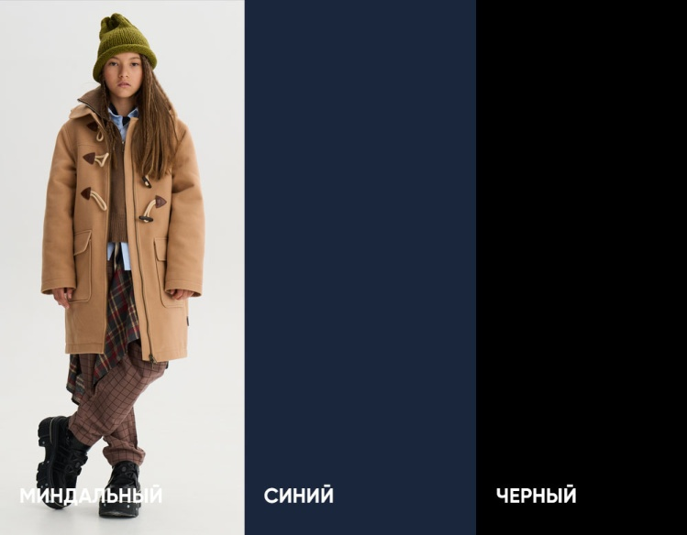
 |  |  |  |  |  | ростовка
 |  | Цвет |  |  |  | 134 | 140 | 146 | 152 | 158 | 164 | 170 | 176 | итого | сумма
 |  | Миндальный |  |  |  |  |  |  |  |  |  |  |  | 0 | 0

 |  | Синий |  |  |  |  |  |  |  |  |  |  |  | 0 | 0

 |  | Чёрный |  |  |  |  |  |  |  |  |  |  |  | 0 | 0

 |  | Цена ОПТ |  |  |  | 6290 |  |  | 6690 |  |  | 6990

 |  | Цена РРЦ |  |  |  | 12990 |  |  | 12990 |  |  | 13990

 |  | ПАЛЬТО ДРАПОВОЕ ДЛЯ МАЛЬЧИКА Ткань верха: Пальтовая Dublin 570 г/м, 75% полиэстер, 23% вискоза, 2% спандекс. Утеплитель: Слайтекс Микро 80 гр/м, 100% ПЭ. Подкладка: Poly Twill 70 г/м, 100% ПЭ. |  |  |  |  |  | Здесь дафлкот - элемент британского архетипа, смешанный с уличной подростковой модой и винтажной стилистикой. Пальто непринуждённого покроя застёгивается на молнию. Глубокие тёплые боковые карманы с клапанами.
ГРАВЕТТ

ПАЛЬТО ДРАПОВОЕ
Арт. AW202706

-5 ……. +10 ºС.

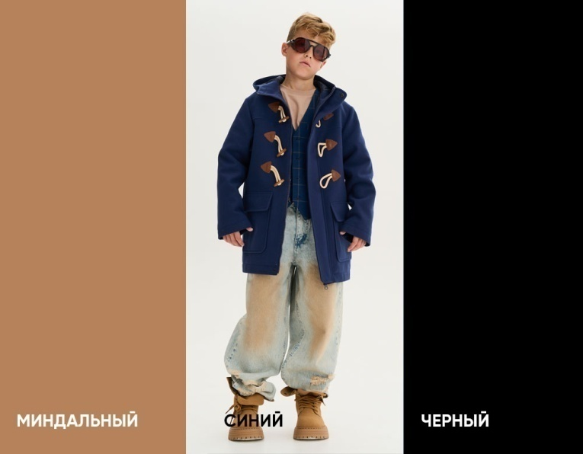
 |  |  |  |  |  | ростовка
 |  | Цвет |  |  |  | 134 | 140 | 146 | 152 | 158 | 164 | 170 | 176 | итого | сумма
 |  | Миндальный |  |  |  |  |  |  |  |  |  |  |  | 0 | 0

 |  | Синий |  |  |  |  |  |  |  |  |  |  |  | 0 | 0

 |  | Чёрный |  |  |  |  |  |  |  |  |  |  |  | 0 | 0

 |  | Цена ОПТ |  |  |  | 5990 |  |  | 6290 |  |  | 6690

 |  | Цена РРЦ |  |  |  | 12990 |  |  | 12990 |  |  | 13990

 |  | КУРТКА ПУХОВАЯ ДЛЯ ДЕВОЧКИ Ткань верха: Dewspo 90 г/м, 300 текс, мембрана TPU, Ponge, WR, 100% полиэстер. Утеплитель: Искуственный лебяжий пух 100% полиэстер, пухпакет плотность 180 г/м2. Подкладка: Poly Twill 70 г/м, 100% ПЭ. |  |  |  |  |  | Пуховик с чётким кроем, собранный по низу на кулису-затяжник. Закрытый капюшон и эластичные края рукавов контролируют продувание. Уникальная особенность модели в складывающемся в воротник втачном капюшоне: в сложенном виде создаётся ультра-модная форма воротника и дополнительное утепление шеи, в расправленном -- многослойность и защита от дождя и мокрого снега.
БОРА

КУРТКА ПУХОВАЯ
Арт. AW202707

0 ……. +15 ºС.

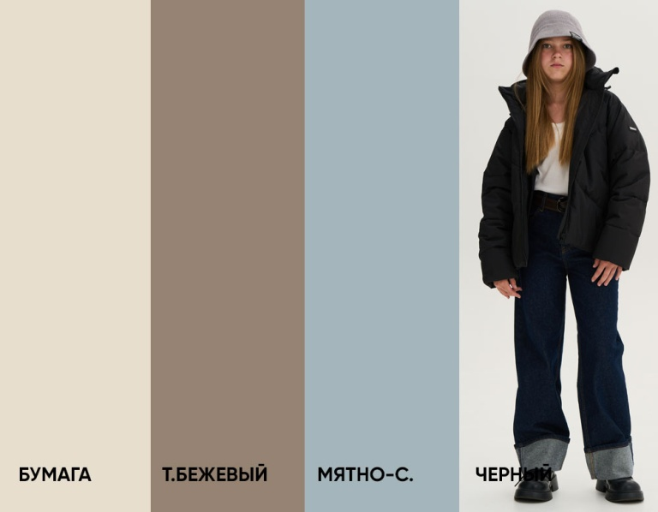
 |  |  |  |  |  |  | ростовка
 |  | Цвет |  |  |  |  | 140 | 146 | 152 | 158 | 164 | 170 | 176 | итого | сумма
 |  | Бумага |  |  |  |  |  |  |  |  |  |  |  | 0 | 0

 |  | Темно-бежевый |  |  |  |  |  |  |  |  |  |  |  | 0 | 0

 |  | Мятно-серый |  |  |  |  |  |  |  |  |  |  |  | 0 | 0

 |  | Чёрный |  |  |  |  |  |  |  |  |  |  |  | 0 | 0

 |  | Цена ОПТ |  |  |  |  | 5690 |  | 5990 |  |  | 6290

 |  | Цена РРЦ |  |  |  |  | 11990 |  | 11990 |  |  | 12990

 |  | КУРТКА ПУХОВАЯ ДЛЯ МАЛЬЧИКА Ткань верха: Dewspo 90 г/м, 300 текс, мембрана TPU, Ponge, WR, 100% полиэстер. Утеплитель: Искуственный лебяжий пух 100% полиэстер, пухпакет плотность 180 г/м2. Подкладка: Poly Twill 70 г/м, 100% ПЭ. |  |  |  |  |  | Пуховик с чётким кроем, собранный по низу на резинку. Закрытый капюшон и эластичные края рукавов контролируют продувание. Уникальная особенность модели в складывающемся в воротник втачном капюшоне: в сложенном виде создаётся ультра-модная форма воротника и дополнительное утепление шеи, в расправленном -- многослойность и защита от дождя и мокрого снега.
ГРАЙ

КУРТКА ПУХОВАЯ
Арт. AW202708

0 ……. +15 ºС.

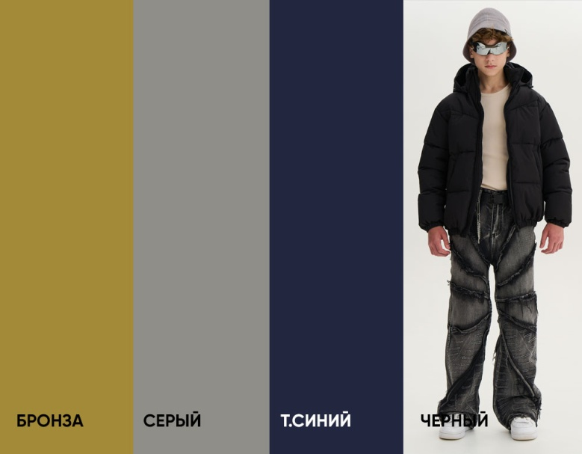
 |  |  |  |  |  |  | ростовка
 |  | Цвет |  |  |  |  | 140 | 146 | 152 | 158 | 164 | 170 | 176 | итого | сумма
 |  | Бронза |  |  |  |  |  |  |  |  |  |  |  | 0 | 0

 |  | Серый |  |  |  |  |  |  |  |  |  |  |  | 0 | 0

 |  | Темно-синий |  |  |  |  |  |  |  |  |  |  |  | 0 | 0

 |  | Чёрный |  |  |  |  |  |  |  |  |  |  |  | 0 | 0

 |  | Цена ОПТ |  |  |  |  | 5690 |  | 5990 |  |  | 6290

 |  | Цена РРЦ |  |  |  |  | 11990 |  | 11990 |  |  | 12990

 |  | КУРТКА ПУХОВАЯ УНИСЕКС Ткань верха: Dewspo 90 г/м, 300 текс, мембрана TPU, Ponge, WR, 100% ПЭ. Утеплитель: Искуственный лебяжий пух 100% полиэстер, пухпакет плотность 220 г/м2. Подкладка: Poly Twill 70 г/м, 100% полиэстер. |  |  |  |  |  | Куртка умеренно объёмного кроя, из мембранной ткани с повышенной прочностью. Дизайн сочетает многослойность, плотную стёганую фактуру с мягким пухом и воздушной сборкой на эластичную ленту. Удобные боковые карманы. Съёмный капюшон защищает от ветра и мокрого снега.
ХАППИ

КУРТКА
Арт. AW202728

-10 ……. +10 ºС.

 |  |  |  | ростовка
 |  | Цвет |  | 122 | 128 | 134 | 140 | 146 | 152 | 158 | 164 | 170 | 176 | итого | сумма
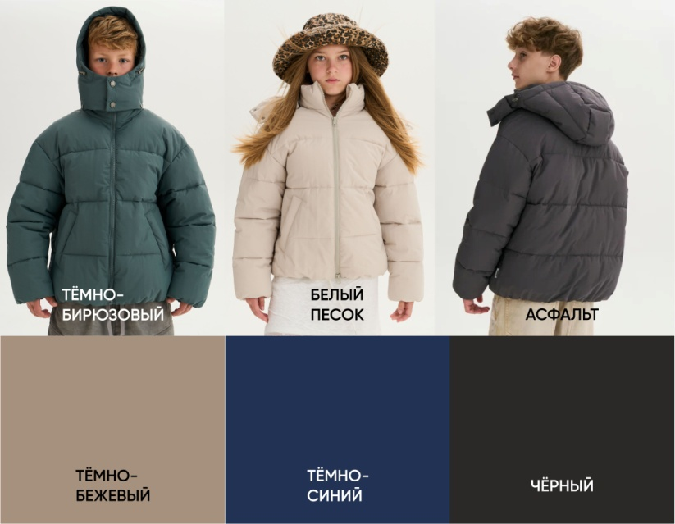 |  | Тёмно - бирюзовый |  |  |  |  |  |  |  |  |  |  |  | 0 | 0

 |  | Белый песок |  |  |  |  |  |  |  |  |  |  |  | 0 | 0

 |  | Темно-бежевый |  |  |  |  |  |  |  |  |  |  |  | 0 | 0

 |  | Темно-синий |  |  |  |  |  |  |  |  |  |  |  | 0 | 0

 |  | Асфальт |  |  |  |  |  |  |  |  |  |  |  | 0 | 0

 |  | Чёрный |  |  |  |  |  |  |  |  |  |  |  | 0 | 0

 |  | Цена ОПТ |  | 5490 |  | 5690 |  |  | 5990 |  |  | 6190

 |  | Цена РРЦ |  | 11990 |  | 11990 |  |  | 11990 |  |  | 12990

 |  | ХУДИ С КАПЮШОНОМ УНИСЕКС Ткань верха: футер 3х-нитка с эффектом велюр 330 г/м2, 90% хлопок, 10% полиэстер
ХУДИ

С КАПЮШОНОМ
Арт. AW202713

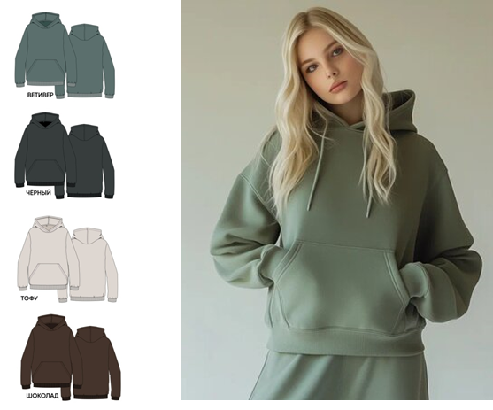
 |  |  |  | ростовка
 |  | Цвет |  | 122 | 128 | 134 | 140 | 146 | 152 | 158 | 164 | 170 | 176 | итого | сумма
 |  | Тофу |  |  |  |  |  |  |  |  |  |  |  | 0 | 0

 |  | Ветивер |  |  |  |  |  |  |  |  |  |  |  | 0 | 0

 |  | Чёрный |  |  |  |  |  |  |  |  |  |  |  | 0 | 0

 |  | Шоколад |  |  |  |  |  |  |  |  |  |  |  | 0 | 0

 |  | Цена ОПТ |  | 2290 |  |  | 2490 |  |  |  | 2690

 |  | Цена РРЦ |  | 4490 |  |  | 4490 |  |  |  | 4990

 |  | БРЮКИ ТРИКОТАЖНЫЕ (ДЖОГГЕРЫ) УНИСЕКС Ткань верха: футер 3х-нитка с эффектом велюр 330 г/м2, 90% хлопок, 10% полиэстер
ДЖОГГЕРЫ

БРЮКИ
Арт. AW202714

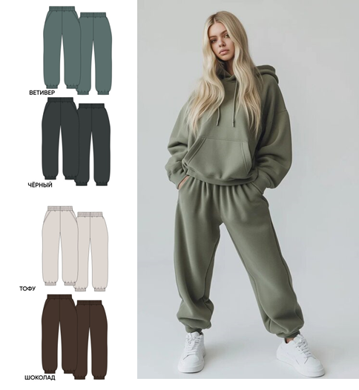
 |  |  |  | ростовка
 |  | Цвет |  | 122 | 128 | 134 | 140 | 146 | 152 | 158 | 164 | 170 | 176 | итого | сумма
 |  | Тофу |  |  |  |  |  |  |  |  |  |  |  | 0 | 0

 |  | Ветивер |  |  |  |  |  |  |  |  |  |  |  | 0 | 0

 |  | Чёрный |  |  |  |  |  |  |  |  |  |  |  | 0 | 0

 |  | Шоколад |  |  |  |  |  |  |  |  |  |  |  | 0 | 0

 |  | Цена ОПТ |  | 2090 |  |  | 2190 |  |  |  | 2390

 |  | Цена РРЦ |  | 3990 |  |  | 3990 |  |  |  | 4490

 |  | ТОЛСТОВКА БЕЗ КАПЮШОНА УНИСЕКС Ткань верха: футер 3х-нитка с эффектом велюр 330 г/м2, 90% хлопок, 10% полиэстер
ТОЛСТОВКА

БЕЗ КАПЮШОНА
Арт. AW202715

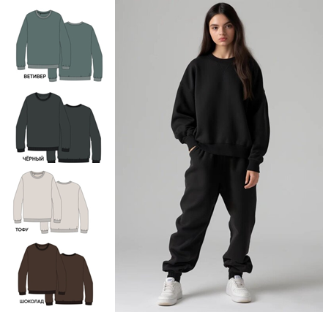
 |  |  |  | ростовка
 |  | Цвет |  | 122 | 128 | 134 | 140 | 146 | 152 | 158 | 164 | 170 | 176 | итого | сумма
 |  | Тофу |  |  |  |  |  |  |  |  |  |  |  | 0 | 0

 |  | Ветивер |  |  |  |  |  |  |  |  |  |  |  | 0 | 0

 |  | Чёрный |  |  |  |  |  |  |  |  |  |  |  | 0 | 0

 |  | Шоколад |  |  |  |  |  |  |  |  |  |  |  | 0 | 0

 |  | Цена ОПТ |  | 1790 |  |  | 1890 |  |  |  | 1990

 |  | Цена РРЦ |  | 3490 |  |  | 3490 |  |  |  | 3990

 |  | БРЮКИ ТРИКОТАЖНЫЕ ШИРОКИЕ УНИСЕКС Ткань верха: футер 3х-нитка с эффектом велюр 330 г/м2, 90% хлопок, 10% полиэстер
БРЮКИ

ШИРОКИЕ
Арт. AW202716
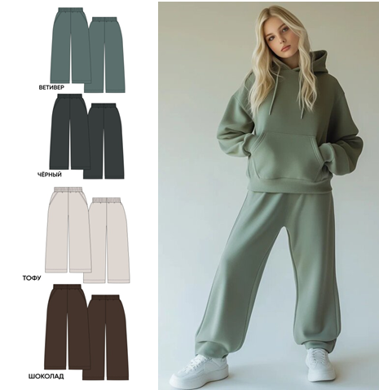

 |  |  |  | ростовка
 |  | Цвет |  | 122 | 128 | 134 | 140 | 146 | 152 | 158 | 164 | 170 | 176 | итого | сумма
 |  | Тофу |  |  |  |  |  |  |  |  |  |  |  | 0 | 0

 |  | Ветивер |  |  |  |  |  |  |  |  |  |  |  | 0 | 0

 |  | Чёрный |  |  |  |  |  |  |  |  |  |  |  | 0 | 0

 |  | Шоколад |  |  |  |  |  |  |  |  |  |  |  | 0 | 0

 |  | Цена ОПТ |  | 1890 |  |  | 2090 |  |  |  | 2290

 |  | Цена РРЦ |  | 3990 |  |  | 3990 |  |  |  | 4490

ЗИМА 2027

 |  | ЗИМНЕЕ ПУХОВОЕ ПАЛЬТО ДЛЯ ДЕВОЧКИ Ткань верха: Aldo 105 г/м, WR, Antistatic, TPU-покрытие пленочная мембрана 3000/3000, 98% ПЭ, 2% TPU. Утеплитель: Искуственный лебяжий пух 100% ПЭ, пухпакет плотность 280 г/м2. Подкладка: Poly Twill 70 г/м, 100% ПЭ. |  |  |  |  |  | Пальто держит ветер и влагу. Воздушный многослойный утеплитель, высокое термосопротивление. Форма удлинённая, сохраняет тепло. Надёжная защита для города и поездок.
ГЕММА

ПАЛЬТО
Арт. AW202721

-5 ……. -35 ºС.

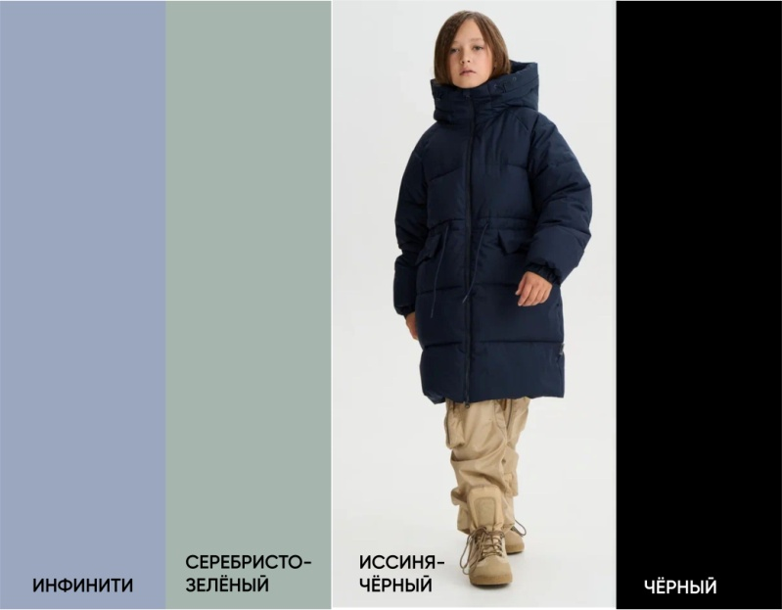
 |  |  |  |  |  |  | ростовка
 |  | Цвет |  | 122 | 128 | 134 | 140 | 146 | 152 | 158 | 164 | 170 | 176 | итого | сумма
 |  | Инфинити |  |  |  |  |  |  |  |  |  |  |  | 0 | 0

 |  | Серебристо-зеленый |  |  |  |  |  |  |  |  |  |  |  | 0 | 0

 |  | Иссиня-чёрный |  |  |  |  |  |  |  |  |  |  |  | 0 | 0

 |  | Чёрный |  |  |  |  |  |  |  |  |  |  |  | 0 | 0

 |  | Цена ОПТ |  | 7490 |  |  |  |  | 7790 |  |  | 8290

 |  | Цена РРЦ |  | 14990 |  |  |  |  | 14990 |  |  | 15990

 |  |  |  |  |  |  |  |  | Иск.опушка |  | +900 р. |  | Нат.опушка |  | +1800 р.

 |  | ЗИМНЕЕ ПУХОВОЕ ПАЛЬТО ДЛЯ МАЛЬЧИКА Ткань верха: Skyline 160 г/м, WR, Antistatic, мембрана 3000/3000 gsm, 98% ПЭ, 2% PU. Утеплитель: Искуственный лебяжий пух 100% ПЭ, пухпакет плотность 280 г/м2. Подкладка: Poly Twill 70 г/м, 100% ПЭ. |  |  |  |  |  |  | Фирменный пухпакет. Двойная ветрозащитная планка. Лайкровые полуперчатки. Объёмные карманы. Застёжка-молния SAB. Съёмная меховая опушка.
ЛЕКИФ

ПАЛЬТО
Арт. AW202722

-5 ……. -35 ºС.

 |  |  |  | ростовка
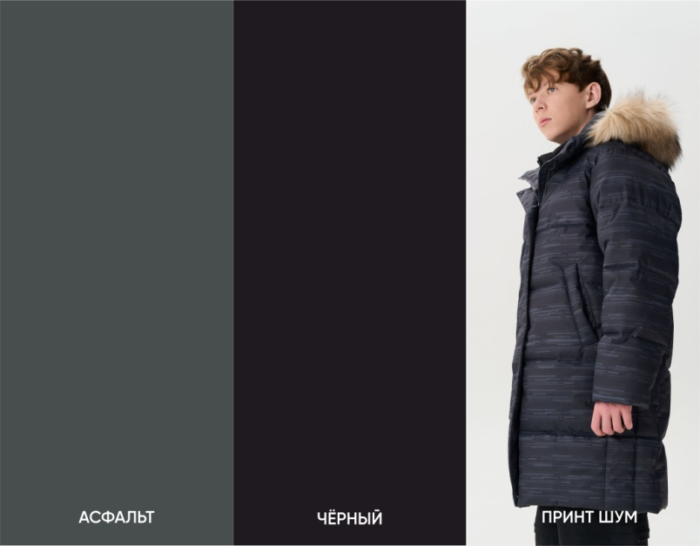 |  | Цвет |  | 122 | 128 | 134 | 140 | 146 | 152 | 158 | 164 | 170 | 176 | итого | сумма
 |  | Асфальт |  |  |  |  |  |  |  |  |  |  |  | 0 | 0

 |  | Чёрный |  |  |  |  |  |  |  |  |  |  |  | 0 | 0

 |  | Прошивка |  |  |  |  |  |  |  |  |  |  |  | 0 | 0

 |  | Цена ОПТ |  | 7990 |  |  |  | 8290 |  |  |  | 8890

 |  | Цена РРЦ |  | 15990 |  |  |  | 15990 |  |  |  | 17990

 |  |  |  |  |  |  |  |  | Иск.опушка |  | +900 р. |  | Нат.опушка |  | +1800 р.

 |  | КУРТКА ПУХОВАЯ ДЛЯ МАЛЬЧИКА Ткань верха: Liverpool 145 г/м, WR, мембрана 3000/3000, 98% пэ, 2% TPU. Утеплитель: Искуственный лебяжий пух 100% ПЭ, пухпакет плотность 280 г/м2. Подкладка: Пуходержащая ткань blocco 60г/м, WR, Cire, 100% ПЭ. |  |  |  |  |  | Куртка рассчитана на холодную зиму. Воздушный многослойный утеплитель, двойная камера, держит тепло при морозе. Верхний слой защищает от ветра и влаги. Капюшон глубокий, мех добавляет тепло и вариативность. Форма прямая, силуэт строгий и универсальный. Модель надёжна для повседневного использования
АСКОС

КУРТКА
Арт. AW202724

-5 ……. -35 ºС.
 |  |  |  | ростовка
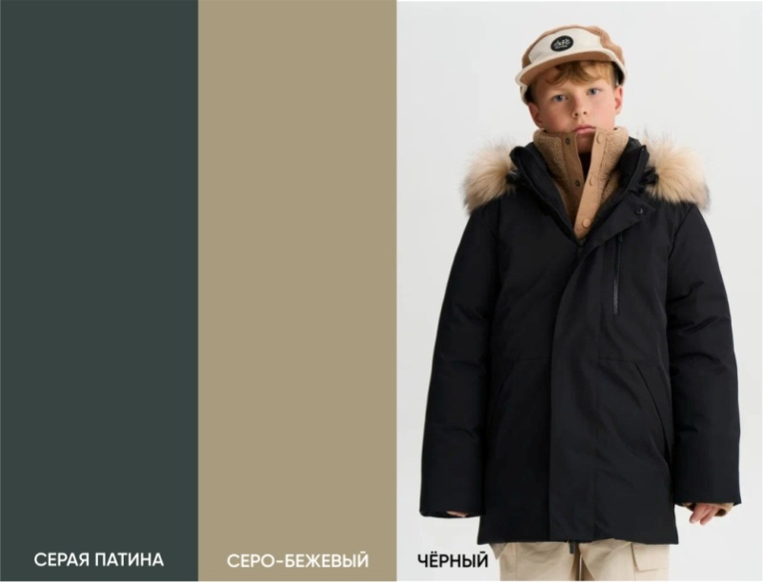 |  | Цвет |  | 122 | 128 | 134 | 140 | 146 | 152 | 158 | 164 | 170 | 176 | итого | сумма
 |  | Серая патина |  |  |  |  |  |  |  |  |  |  |  | 0 | 0

 |  | Серо-бежевый |  |  |  |  |  |  |  |  |  |  |  | 0 | 0

 |  | Чёрный |  |  |  |  |  |  |  |  |  |  |  | 0 | 0

 |  | Цена ОПТ |  | 6990 |  |  |  | 7290 |  |  |  | 7590

 |  | Цена РРЦ |  | 14990 |  |  |  | 14990 |  |  |  | 15990

 |  |  |  |  |  |  |  |  | Иск.опушка |  | +900 р. |  | Нат.опушка |  | +1800 р.

ИЛИН |  | ЗИМНЕЕ ПУХОВОЕ ПАЛЬТО ТКАНЬ ВЕРХА: курточная WR 60 гр/м, 100% ПА УТЕПЛИТЕЛЬ: Искуственный лебяжий пух 100% полиэстер, пухпакет плотность 260 гр/м2 ПОДКЛАДКА: twill 100% полиэстер 70-77гр/м |  |  |  |  |  | Высокий тёплый воротник; рукав «кимоно»; умеренный оверсайз; двубортная планка; два глубоких боковых кармана; фирменный пухпакет; световозвращающие элементы.

ЗИМНЕЕ ПУХОВОЕ ПАЛЬТО
Комфортно при температуре от -35 до -5ºС.
Арт. AW202726

 |  |  |  |  |  | ростовка
 |  | Цвет |  |  |  | 140 | 146 | 152 | 158 | 164 | 170 | 176 | итого | сумма
 |  | Чёрный |  |  |  |  |  |  |  |  |  |  | 0 | 0

 |  | Шоколад |  |  |  |  |  |  |  |  |  |  | 0 | 0

 |  | Бежевый |  |  |  |  |  |  |  |  |  |  | 0 | 0

 |  | Цена без капюшона ОПТ |  |  |  | 7290 |  | 7690 |  |  | 7990

 |  | Цена РРЦ |  |  |  | 13990 |  | 13990 |  |  | 13990

 |  |  |  |  |  | ростовка
 |  | Цвет |  |  |  | 140 | 146 | 152 | 158 | 164 | 170 | 176 | итого | сумма
 |  | Чёрный |  |  |  |  |  |  |  |  |  |  | 0 | 0

 |  | Шоколад |  |  |  |  |  |  |  |  |  |  | 0 | 0

 |  | Бежевый |  |  |  |  |  |  |  |  |  |  | 0 | 0

 |  | Цена с капюшоном ОПТ |  |  |  | 7290 |  | 7690 |  |  | 7990

 |  | Цена РРЦ |  |  |  | 13990 |  | 13990 |  |  | 13990

 |  | Ткань верха: Liverpool 145 г/м, WR, мембрана 3000/3000 g/sqm/24h, 98% пэ, 2% TPU Утеплитель: Brinco DownPack 100% полиэстер, плотность 280г/м2 Подкладка: Poly Twill 70 г/м, 100% полиэстер Фурнитура: шнур, металлические кнопки, молния SBS
 |  |  |  |  |  |  |  | Удлинённое пуховое пальто «за середину колена» из дышащей водоотталкивающей ткани. Небольшой вес. Объёмное, с мягкой посадкой и лёгким оверсайз-эффектом. Внутренняя часть пальто контрастного чёрного цвета. Лайкровые полуперчатки. Широкая ветрозащитная планка, объёмный высокий воротник, боковые карманы с удобным доступом рук. Воздушный многослойный утеплитель. Пальто сочетает необычную форму, технологичность и минимализм.
НАЙМАН

ЗИМНЕЕ ПУХОВОЕ ПАЛЬТО
Комфортно при температуре от -5 до -35ºС.
Арт. AW202728
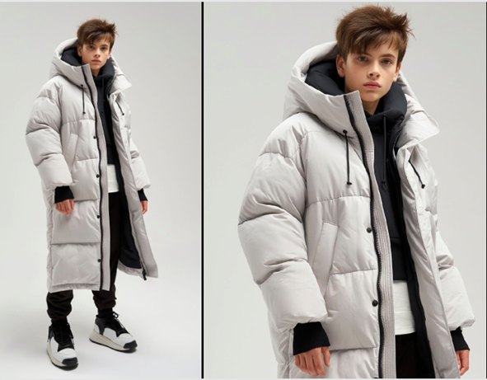

 |  |  |  |  |  | ростовка
 |  | Цвет |  |  |  | 140 | 146 | 152 | 158 | 164 | 170 | 176 | итого | сумма
 |  | Чёрный |  |  |  |  |  |  |  |  |  |  | 0 | 0

 |  | Шоколад |  |  |  |  |  |  |  |  |  |  | 0 | 0

 |  | Пепельный |  |  |  |  |  |  |  |  |  |  | 0 | 0

 |  | Цена ОПТ |  |  |  | 8190 |  | 8490 |  |  | 8990

 |  | Цена РРЦ |  |  |  | 16380 |  | 16980 |  |  | 17980

 |  |  |  |  |  |  |  | Удлинённая форма, прямой крой, две ветрозащитные планки, боковые карманы для рук и личных вещей, регулировка лицевого края капюшона, лайкровые полуперчатки. Пальто дышит и держит тепло. Воздушный многослойный утеплитель. Верхний слой защищает от влаги. Мех съёмный для вариативности. Технологичное пальто для городского кочевника.
ЭТИГЕЛ |  | Melange 160 г/м, WR, мембрана 5000/5000 g/sqm/24h, 100% полиэстер Утеплитель: Слайтекс Этигел 100% полиэстер, плотность 200г/м2 Подкладка: Poly Twill 70 г/м, 100% полиэстер, флис антипиллинг 190 г/м2 100% полиэстер Фурнитура: эластичный шнур, вилькро, молния SBS
Арт. AW202720
ЗИМНЕЕ ПАЛЬТО
Комфортно при температуре от -5 до -25ºС.
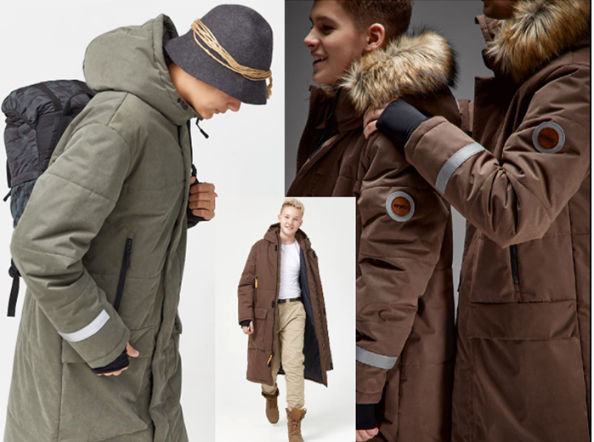

 |  |  |  |  |  | ростовка
 |  | Цвет |  |  | 134 | 140 | 146 | 152 | 158 | 164 | 170 | 176 | итого | сумма
 |  | Чёрный |  |  |  |  |  |  |  |  |  |  | 0 | 0

 |  | Хаки |  |  |  |  |  |  |  |  |  |  | 0 | 0

 |  | Ореховый |  |  |  |  |  |  |  |  |  |  | 0 | 0

 |  | Цена ОПТ |  |  | 7800 |  |  | 8100 |  |  | 8490

 |  | Цена РРЦ |  |  | 15600 |  |  | 16200 |  |  | 16980

 |  | ПАЛЬТО ПУХОВОЕ ДЛЯ ДЕВОЧКИ Ткань верха: FSystemEvent 45г/м, WR, 100% нейлон. Утеплитель: Искуственный лебяжий пух 100% полиэстер, пухпакет плотность 220 г/м2. Подкладка: Poly Twill 70 г/м, 100% ПЭ. |  |  |  |  |  | Пальто утеплённое с влагозащитным покрытием. Высокопрочное нейлоновое волокно. Многослойный модульный утеплитель, сохраняет воздушное тепло. Материал матовый с небольшой жатостью, спокойный. Модель минималистичная, работает как универсальная база.
КАМЕЯ

ПАЛЬТО
Арт. AW202727

-10 ……. +10 ºС.

 |  |  |  |  |  | ростовка
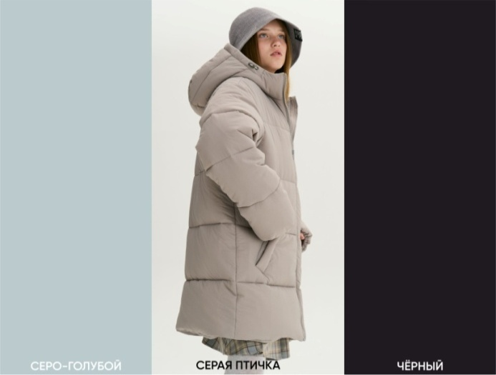 |  | Цвет |  |  |  | 134 | 140 | 146 | 152 | 158 | 164 | 170 | 176 | итого | сумма
 |  | Серо-голубой |  |  |  |  |  |  |  |  |  |  |  | 0 | 0

 |  | Серая птичка |  |  |  |  |  |  |  |  |  |  |  | 0 | 0

 |  | Чёрный |  |  |  |  |  |  |  |  |  |  |  | 0 | 0

 |  | Цена ОПТ |  |  |  | 5890 |  |  | 6190 |  |  | 6490

 |  | Цена РРЦ |  |  |  | 11990 |  |  | 11990 |  |  | 12990

 |  | КУРТКА ПУХОВАЯ УНИСЕКС Ткань верха 1: Skyline 160 г/м, WR, Antistatic, мембрана 3000/3000 g/sqm/24h, 98% полиэстер, 2% PU. Ткань верха 2: Melange 160 г/м, WR, мембрана 5000/5000 g/sqm/24h, 100% полиэстер. Утеплитель: Искуственный лебяжий пух 100% полиэстер, пухпакет плотность 280 г/м2. Подкладка: Poly Twill 70 г/м, 100% ПЭ. |  |  |  |  |  | Куртка дышит и держит тепло. Воздушный многослойный утеплитель. Верхний слой защищает от влаги. Капюшон глубокий, мех съёмный для вариативности. Форма объёмная, лёгкая в движении. Надёжная зимняя модель для города и прогулок.
ВЕРМЭ

КУРТКА
Арт. AW202730

-5 ……. -35 ºС.
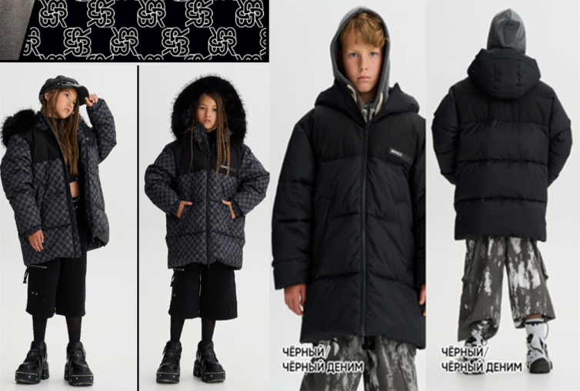

 |  |  |  |  |  | ростовка
 |  | Цвет |  | 122 | 128 | 134 | 140 | 146 | 152 | 158 | 164 | 170 | 176 | итого | сумма
 |  | Принт Глиф/ черный деним |  |  |  |  |  |  |  |  |  |  |  | 0 | 0

 |  | Чёрный / черный деним |  |  |  |  |  |  |  |  |  |  |  | 0 | 0

 |  | Цена ОПТ |  | 6790 |  |  |  |  | 6990 |  |  | 7390

 |  | Цена РРЦ |  | 12990 |  |  |  |  | 12990 |  |  | 13990

 |  |  |  |  |  |  |  |  | Иск.опушка |  | +900 р. |  | Нат.опушка |  | +1800 р.

 |  | КУРТКА ПУХОВАЯ УНИСЕКС Ткань верха: Tech-Relief 160 г/м, WR, антистатик, мембрана с объёмным вертикальным рельефом. 3000/3000 g/sqm/24h, 98% полиэстер, 2%PU Утеплитель: Brinco DownPack 100% полиэстер, плотность модулей 280 г/м2 Подкладка: Poly Twill 70 г/м, 100% полиэстер |  |  |  |  |  | Куртка дышит и держит тепло. Воздушный многослойный утеплитель. Верхний слой защищает от влаги. Капюшон глубокий, мех съёмный для вариативности. Форма объёмная, лёгкая в движении. Надёжная зимняя модель для города и прогулок.
ТАМГА

КУРТКА
Арт. AW202729

-5 ……. -35 ºС.

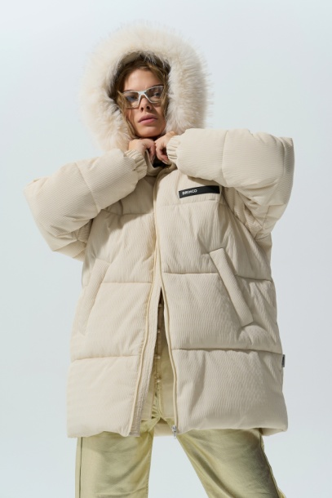
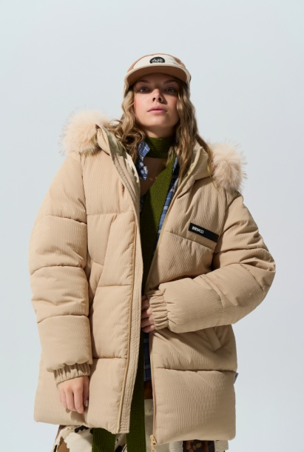
 |  |  |  |  |  | ростовка
 |  | Цвет |  |  |  | 134 | 140 | 146 | 152 | 158 | 164 | 170 | 176 | итого | сумма
 |  | Бежевый |  |  |  |  |  |  |  |  |  |  |  | 0 | 0

 |  | Айвори |  |  |  |  |  |  |  |  |  |  |  | 0 | 0

 |  | Черный |  |  |  |  |  |  |  |  |  |  |  | 0 | 0

 |  | Цена ОПТ |  |  |  | 6790 |  |  | 6990 |  |  | 7390

 |  | Цена РРЦ |  |  |  | 12990 |  |  | 12990 |  |  | 13990

 |  |  |  |  |  |  |  |  |  | Иск.опушка |  | +900 р. | Нат.опушка |  | +1800 р.

 |  | ЖИЛЕТ ПУХОВЫЙ УНИСЕКС Ткань верха: Dewspo 90 г/м, 300 текс, мембрана TPU, Ponge, WR, 100% ПЭ. Утеплитель: Искуственный лебяжий пух 100% полиэстер, пухпакет плотность 220 г/м2. Подкладка: Poly Twill 70 г/м, 100% полиэстер. |  |  |  |  |  | Жилет из непромокаемой, ветрозащитной дышащей ткани. Модная основа для любого образа. Модель с воротником-стойкой и эластичным низом дополнили двумя карманами. Изделие с фирменным световозвращающим элементом застегивается надёжной молнией SAB.
ЛЁСС

ЖИЛЕТ
Арт. AW202710

5 ……. +15 ºС.

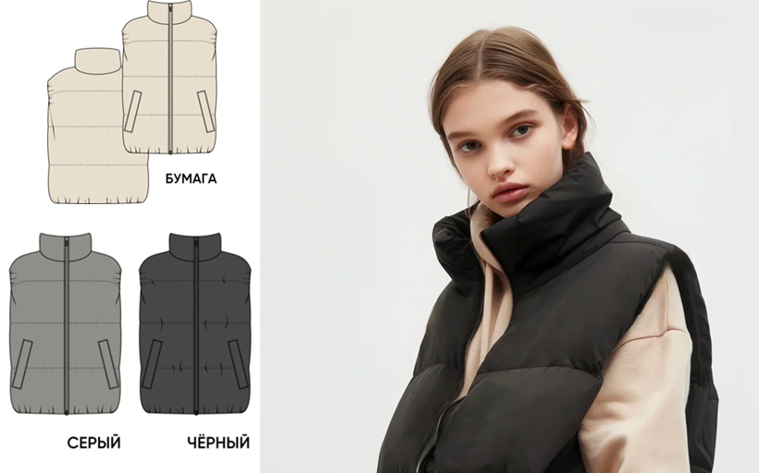
 |  |  |  | ростовка
 |  | Цвет |  | 122 | 128 | 134 | 140 | 146 | 152 | 158 | 164 | 170 | 176 | итого | сумма
 |  | Бумага |  |  |  |  |  |  |  |  |  |  |  | 0 | 0

 |  | Серый |  |  |  |  |  |  |  |  |  |  |  | 0 | 0

 |  | Чёрный |  |  |  |  |  |  |  |  |  |  |  | 0 | 0

 |  | Цена ОПТ |  | 3490 |  | 3590 |  |  | 3790 |  |  | 3990

 |  | Цена РРЦ |  | 5990 |  | 6990 |  |  | 6990 |  |  | 7990

 |  | ЖИЛЕТ ПУХОВЫЙ УНИСЕКС Ткань верха: курточная, глянец WR 60 гр/м, 100% ПА. Утеплитель: Искуственный лебяжий пух 100% полиэстер, пухпакет плотность 220 г/м2. Подкладка: Poly Twill 70 г/м, 100% полиэстер. |  |  |  |  |  | Жилет из непромокаемой, ветрозащитной дышащей ткани. Модная основа для любого образа. Модель с воротником-стойкой и эластичным низом дополнили двумя карманами. Изделие с фирменным световозвращающим элементом застегивается надёжной молнией SAB.
Неруф

ЖИЛЕТ
5 ……. +15 ºС.
Арт. AW202711
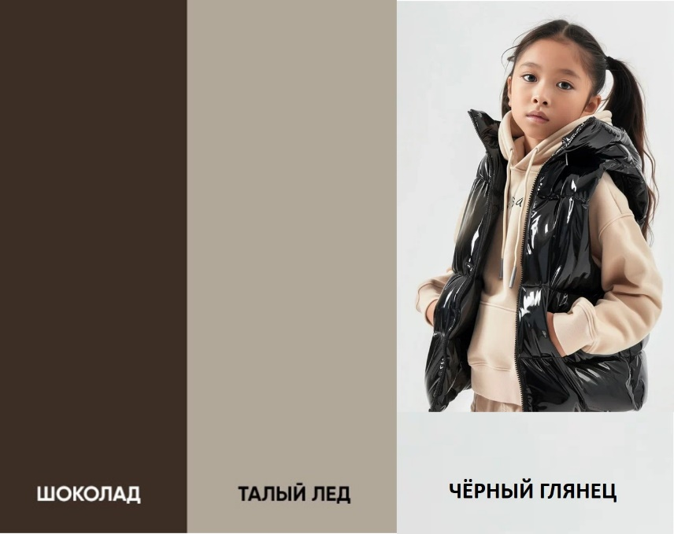

 |  |  |  | ростовка
 |  | Цвет |  | 122 | 128 | 134 | 140 | 146 | 152 | 158 | 164 | 170 | 176 | итого | сумма
 |  | Черный глянец |  |  |  |  |  |  |  |  |  |  |  | 0 | 0

 |  | Шоколад |  |  |  |  |  |  |  |  |  |  |  | 0 | 0

 |  | Талый лед |  |  |  |  |  |  |  |  |  |  |  | 0 | 0

 |  | Цена ОПТ |  | 3690 |  | 3790 |  |  | 3990 |  |  | 4290

 |  | Цена РРЦ |  | 5990 |  | 6990 |  |  | 6990 |  |  | 7990

 |  | КУРТКА ДВУСТОРОННЯЯ УНИСЕКС Ткань верха 1: Ткань верха 1: Taffeta 300 текс, 59гр/м, WR, 100% ПА Ткань верха 2: Lokker RipStop 90гр/м, WR, Мембрана 5000/5000 g/sqm/24h, 100% нейлон Утеплитель: Искуственный лебяжий пух 100% ПЭ, пухпакет плотность 320 г/м2. |  |  |  |  |  | Куртка спроектирована как кокон. Многослойный воздушный утеплитель, две камеры, модульная стёжка. Верхний слой как защита от влаги. Форма свободная, укороченная. Капюшон глубокий, с регулировкой шнура. Модель универсальная, для города и прогулок. Глянцевое покрытие защищает и выделяет. Модель добавляет акцент в образ. Две куртки в одной
СЕМИС

КУРТКА
Арт. AW202725

-5 ……. -35 ºС.

 |  |  |  |  |  |  | ростовка
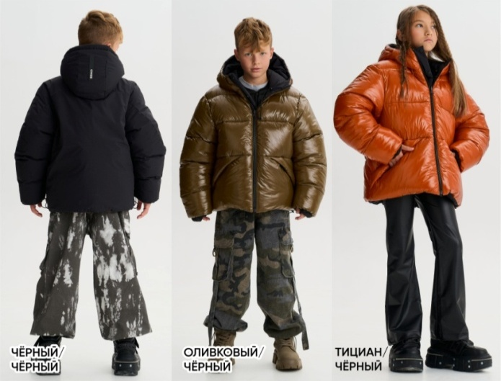 |  | Цвет |  |  |  |  | 140 | 146 | 152 | 158 | 164 | 170 | 176 | итого | сумма
 |  | Чёрный + чёрный |  |  |  |  |  |  |  |  |  |  |  | 0 | 0

 |  | Оливковый + чёрный |  |  |  |  | 1 |  |  |  |  |  |  | 1 | 7790

 |  | Тициан + чёрный |  |  |  |  |  |  |  |  |  |  |  | 0 | 0

 |  | Цена ОПТ |  |  |  |  | 7790 |  | 8090 |  |  | 8490

 |  | Цена РРЦ |  |  |  |  | 15990 |  | 15990 |  |  | 16990

 |  | ЗИМНЕЕ ПУХОВОЕ ПАЛЬТО ТКАНЬ ВЕРХА: курточная, глянец WR 60 гр/м, 100% ПА УТЕПЛИТЕЛЬ: Искуственный лебяжий пух 100% полиэстер, пухпакет плотность 260 гр/м2 ПОДКЛАДКА: twill 100% полиэстер 70-77гр/м |  |  |  |  |  | Высокий тёплый воротник; рукав «кимоно»; умеренный оверсайз; двубортная планка; два глубоких боковых кармана; фирменный пухпакет; световозвращающие элементы.
Айкуль

ЗИМНЕЕ ПУХОВОЕ ПАЛЬТО
Комфортно при температуре от -3 до -25ºС.
Арт. AW202723

 |  |  |  |  |  | ростовка
 |  | Цвет |  |  |  | 140 | 146 | 152 | 158 | 164 | 170 | 176 | итого | сумма
нет фото |  | Чёрный глянец |  |  |  |  |  |  |  |  |  |  | 0 | 0

 |  | Шоколад |  |  |  |  |  |  |  |  |  |  | 0 | 0

 |  | Талый лед |  |  |  |  |  |  |  |  |  |  | 0 | 0

 |  | Цена без капюшона ОПТ |  |  |  | 7290 |  | 7690 |  |  | 7990

 |  | Цена РРЦ |  |  |  | 13990 |  | 13990 |  |  | 14990

 |  |  |  |  |  | ростовка
 |  | Цвет |  |  |  | 140 | 146 | 152 | 158 | 164 | 170 | 176 | итого | сумма
 |  | Чёрный глянец |  |  |  |  |  |  |  |  |  |  | 0 | 0

 |  | Шоколад |  |  |  |  |  |  |  |  |  |  | 0 | 0

 |  | Талый лед |  |  |  |  |  |  |  |  |  |  | 0 | 0

 |  | Цена с капюшоном ОПТ |  |  |  | 7690 |  | 7990 |  |  | 8290

 |  | Цена РРЦ |  |  |  | 13990 |  | 13990 |  |  | 14990

